KAPAK
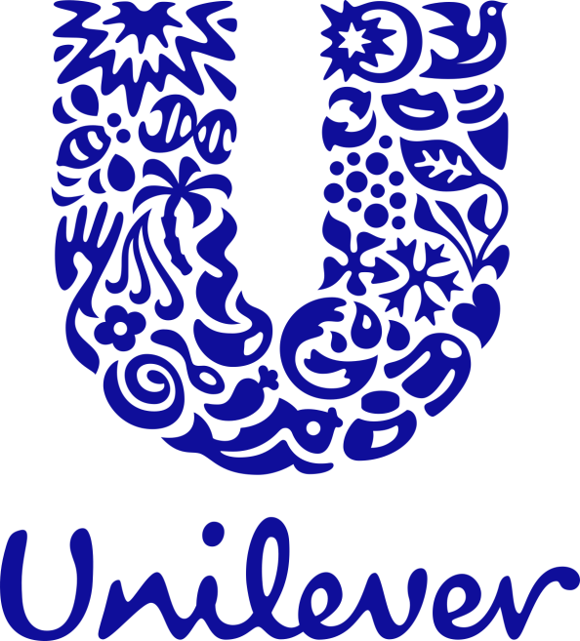


UNILEVER ADA BÖLGE SPM INDIRECT
MAYIS 2023 FİYAT LİSTESİ

